入力シート
メモリアルフェイスタオル(個人名刺繍入り)注文書

必要事項をご記入の上、FAXまたはメールにてお申し込みください
 | FAX：03-3683-1593 |  |  |  |  |  |  |  |  |  | 受注期間：2020年12月25日～2021年3月25日
※受注を承りました際は、FAXまたはメールにてご連絡差し上げます。(ご注文から3日以内に返事のない場合は、お手数ですが電話にてお問い合わせ下さいますよう、お願い申し上げます。)
※納期は約2週間必要となります。代引き手数料・送料はお客様ご負担となります。
※下記の項目をご記入の上、お申し込みください。
■お客様情報 |  |  |  |  | お申込日 | 2021 |  | 年 |  | 月 |  | 日 | 納品希望日 |  | 2021 | 年 | 月 | 日
代表者氏名 |  |  |  |  |  |  |  |  |  |  | 学校名・チーム名
ふりがな
 |  |  |  |  |  |  |  |  | 顧問or保護者

発送先詳細
住所〒 |  |  |  |  |  |  |  |  |  |  |  |  |  |  | TEL
 |  |  |  |  |  |  |  |  |  |  |  |  |  |  | FAX
 |  |  |  |  |  |  |  |  |  |  |  |  |  |  | 携帯
メールアドレス：
お支払方法 |  |  |  | 例)代金引換 |  |  |  |  |  |  |  | ※先振り込みか代金引換を選択してください。

■STEP1 本体カラー(品番)を決める ご希望のカラーのタオルを選択してください。
本体カラー(品番) |  |  |  |  | 例)MFT20N03 |  |  |  |  |  |  | ※下記4つのカラーから品番を選択してください。

●MFT20N03 |  |  |  |  |  |  | ●MFT20N05 |  |  |  |  |  |  | ■刺繍位置
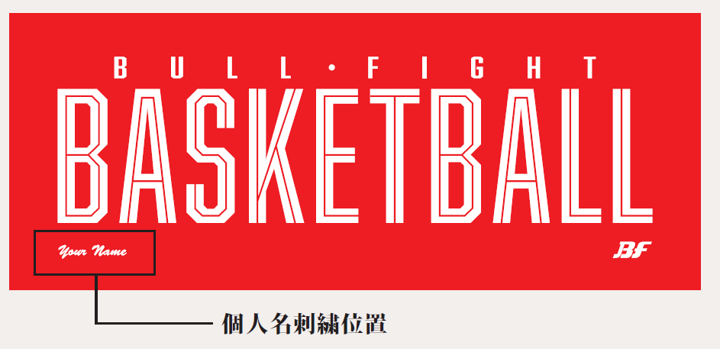

●MFT20N08 |  |  |  |  |  |  | ●MFT20N15

■STEP3 刺繍カラーを決める
刺繍カラー |  |  |  |  | 例)02ネイビー

■STEP4 個人名書体を決める |  |  |  |  |  |  |  | ※デザインに入れる個人名刺繍を漢字または英字で選択してください
個人名書体 |  |  |  |  | 例)漢字

※フルネームでご希望のお客様は別途見積もりとなります
個人名

■ご注文内容 ※合計5枚以上からの受注となります。追加は1枚から承ります。
1枚 \1,380+消費税
合計枚数 |  |  | 合計金額

 |  | 枚
※合計金額は税抜きでご記入ください。

